Ａ 対策量、処理量(建ぺい率)
Ａ 雨水の対策量の算定 |  |  |  |  |  |  | 工種別基礎流出係数
 | 建ぺい率から算出する場合
 |  |  |  |  |  |  | 工種別 | 流出係数
 |  |  |  |  |  |  | 屋根 | 0.90
 | 集水面積 | 400 | ㎡ |  |  |  | 残地 | 0.50

 | 建ぺい率 | 20 | ％

 | 工種別 | 流出係数 |  | 建ぺい率 | 工種別面積
 | 屋根 | 0.90 | ㎡ | 20% | 80
 | 残地 | 0.50 | ㎡ | 80% | 320

 | 平均降雨強度 Ｉ | 57㎜/hr

 | 総括流出係数 Ｃ＝ | （流出係数×工種別面積）/集水面積 |  |  | 0.580
 | 雨水対策量 Ｑ＝ | 1/1000×C×I×A |  |  | 13.224 | ㎥/hr

 |  | 名称 | 浸透量 | 貯留量
 | ③(正方形桝) | 浸透ﾄﾚﾝﾁ | 14.751 | 12.21
 | ③(正方形桝) | 正方形桝 | 3.58 | 1.72

 | 小計 |  | 18.331 | 13.93
 | 合計 |  | 32.261

この部分が合格か不合格かを
ご確認ください。

 | 雨水流出抑制施設の処理量Ｑ＝ |  | 32.261㎡/hr | > | 13.224㎥/hr

 | 雨水の対策量を雨水流出抑制施設の処理量が上回っているため合格

Ｂ 対策量、処理量(工種別)
Ｂ 雨水の対策量の算定 |  |  |  |  |  |  | 工種別基礎流出係数
 | 工種別基礎流出係数から算出する場合
 |  |  |  |  |  |  | 工種別 | 流出係数 | 備考
 |  |  |  |  |  |  | 屋根 | 0.90
 |  |  |  |  |  |  | 道路 | 0.85
 |  |  |  |  |  |  | その他の不透水面 | 0.80 | インターロッキング等
 |  |  |  |  |  |  | 透水性舗装 | 0.70
 | 工種別 | 流出係数 | 工種別面積 |  |  |  | 間地（空地） | 0.20
 | 屋根 | 0.90 | 178.21 | ㎡ |  |  | 芝、樹木の多い公園 | 0.15
 | その他の不透水面 | 0.80 | 279.91 | ㎡ |  |  | 勾配の緩い山地 | 0.30
 | 間地（空地） | 0.20 | 850.84 | ㎡ |  |  | 勾配の急な山地 | 0.50
 |  | 0.00 |  | ㎡ |  |  | 水面 | 1.00
 |  | 0.00 |  | ㎡

 |  | 集水面積 | 1308.96 | ㎡

 | 平均降雨強度 Ｉ | 57㎜/hr

 | 総括流出係数 Ｃ＝ | （流出係数×工種別面積）/集水面積 |  |  | 0.424
 | 雨水対策量 Ｑ＝ | 1/1000×C×I×A |  |  | 31.635 | ㎥/hr

雨水流出抑制施設の処理量

 |  | 名称 | 浸透量 | 貯留量
 | ①(浸透ﾄﾚﾝﾁ) | 浸透ﾄﾚﾝﾁ | 14.751 | 12.210

 | ③(正方形桝) | 正方形桝 | 3.58 | 1.72

 | 小計 |  | 18.331 | 13.930
 | 合計 |  | 32.261
この部分が合格か不合格かを
ご確認ください。

 | 雨水流出抑制施設の処理量Ｑ＝ |  | 32.261㎡/hr | > | 31.635㎥/hr

 | 雨水の対策量を雨水流出抑制施設の処理量が上回っているため合格

 |  |  |  |  |  |  |  |  |  | 影響

①（浸透ﾄﾚﾝﾁ）H≦1.5、Ｗ≦1.5
①浸透トレンチ計算シート
 |  |  |  |  |  |  |  | 管種 | 内径 | 外径
 | Ｈ：計水頭 | 1.5ｍ以下 |  | 1.000 | ｍ |  |  | VUφ50 | 0.50
 | Ｌ：長辺長さ |  |  | 33.00 | ｍ |  |  | VUφ75 | 0.75
 | Ｗ：施設幅 | 1.5ｍ以下 |  | 1.00 | ｍ |  |  | VUφ100 | 0.10
 | 透水管径 | VUφ200 |  | 0.200 | ｍ | φ100～200 |  | VUφ150 | 0.15
 | 空隙率 |  |  | 35 | ％ | 通常35％、二次製品使用時に変更 |  | VUφ200 | 0.20
 |  |  |  |  |  |  |  | VUφ250 | 0.25
 | 基本式 | 比浸透量 | Ｋｆ＝ | aH+b |  |  |  | VUφ300 | 0.30
 |  |  | a＝ | 3.093 |  | 3.093 |  | VUφ350 | 0.35
 |  |  | b＝ | 1.34Ｗ＋0.677 |  | 2.017 |  | VUφ400 | 0.40
 |  |  | Ｋｆ＝ |  |  | 5.110

 |  | 基準浸透量 | Ｑf＝ |  |  | 0.447 | ㎥/hr

 |  | 浸透量 | Ｑ＝ | Ｑf＊Ｌ |  | 14.751

 |  | 基準貯留量 | 透水管本体の空体積＋砕石部等の体積＊空隙率
 |  |  | 透水管本体の空体積 |  |  | 0.031
 |  |  | 砕石部等の体積＊空隙率 |  |  | 0.339
 |  |  | 合計 |  |  | 0.370

 |  | 貯留量 | 基準貯留量＊Ｌ |  |  | 12.210

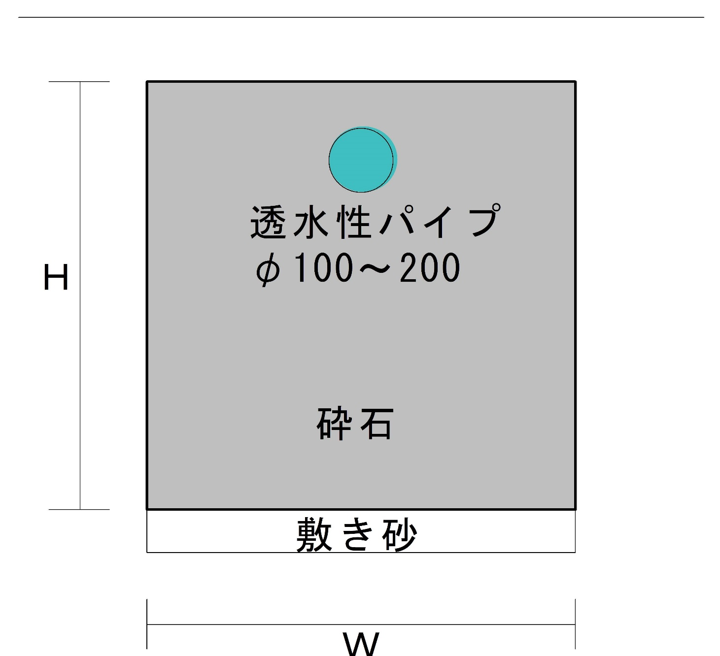

出典：公益社団法人 雨水貯留浸透技術協会、『増補改訂 雨水浸透施設技術指針[案]調査・計画編』、令和2年、p51

③（正方形桝）W≦1ｍ
③正方形のます計算シート

 | Ｈ 高さ | 1.0 | ｍ | H≦5.0ｍ
 | h1 桝全体深さ | 0.9 | ｍ
 | h2 桝根入深さ | 0.75 | ｍ
 | Ｗ 施設幅 | 1.0 | ｍ | W≦1ｍ
 | φ 桝径 | 0.4 | ｍ
 | 空隙率 | 35 | ％ | 通常35％、二次製品使用時に変更

 | Ｋｆ＝aH2+bH+c
 | a | 0.12W+0.985 | 1.105
 | b | 7.837W+0.82 | 8.657
 | c | 2.858W-0.283 | 2.575

 | Ｋｆ | 12.337
下図の「浸透桝の種類について」を確認して頂き、
該当の桝の個数を入力ください。
 | 浸透量 Qf | Ｋｆ*0.108*0.81 | 1.079

 | 補正係数
 | 一面浸透なし | (3/2H+W)/(2H+W) | 0.83
 | 二面浸透なし | (H+W)/(2H+W) | 0.66

 | 補正項目 | 計算式 | 浸透量 | 施設個数 | 各桝浸透量
 | 標準浸透量 | Qf | 1.079 | 0個 | 0.000
 | 一面なし浸透量 | Qf*(3/2H+W)/(2H+W) | 0.895 | 4個 | 3.580
 | 二面なし浸透量 | Qf*(H+W)/(2H+W) | 0.712 | 0個 | 0.000

 | 浸透桝浸透量 | Qf×施設個数 | 3.580 | ㎥/hr

 | 基準貯留量 | 桝本体の空体積＋砕石部等の体積
 |  | 桝本体の空体積 |  |  | 0.113
 |  | 砕石部等の体積＊空隙率 |  |  | 0.317
 |  | 合計 |  |  | 0.430

 | 貯留量 | 基準貯留量＊個数 |  |  | 1.720
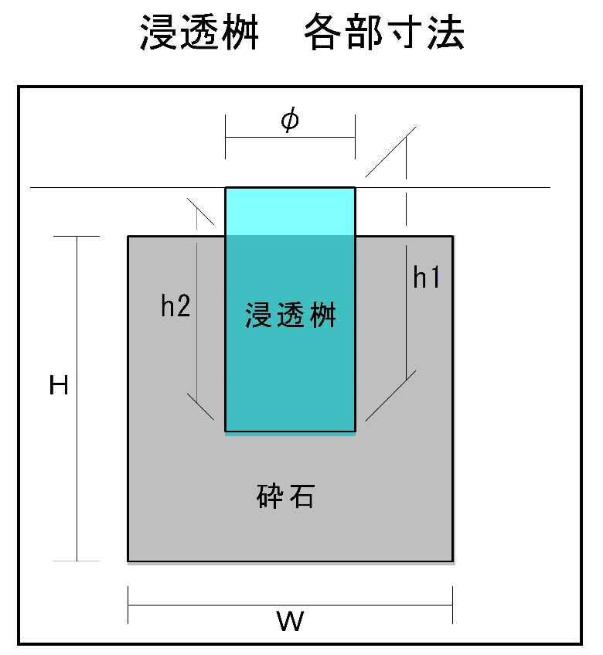
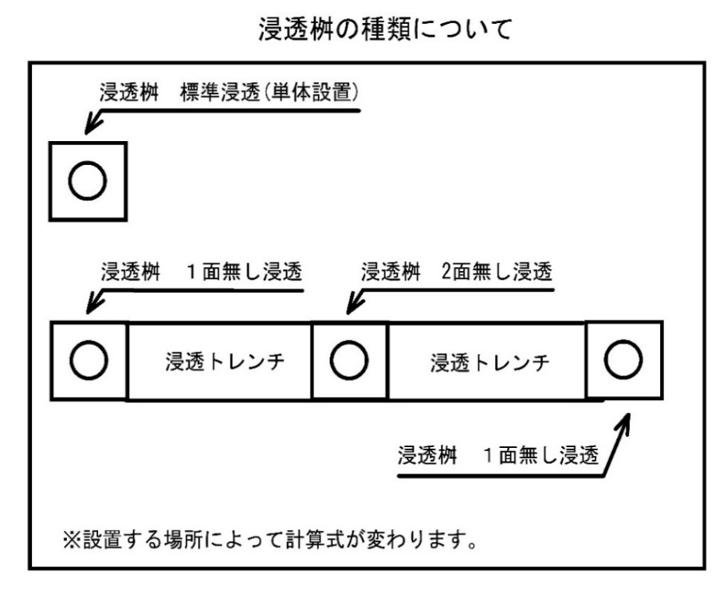

※ 計算上、桝同士を繋ぐ有孔管と浸透桝の厚みは考慮していない。

出典：公益社団法人 雨水貯留浸透技術協会、『増補改訂 雨水浸透施設技術指針[案]調査・計画編』、令和2年、p52

④（正方形桝）1ｍ＜W≦10ｍ
④正方形のます計算シート

 | Ｈ 高さ | 5.0 | ｍ | H≦5.0ｍ
 | h1 桝全体深さ | 1.0 | ｍ
 | h2 桝根入深さ | 0.75 | ｍ
 | Ｗ 施設幅 | 2.0 | ｍ | 1ｍ＜W≦10ｍ
 | φ 桝径 | 0.4 | ｍ
 | 空隙率 | 35 | ％ | 通常35％、二次製品使用時に変更

 | Ｋｆ＝aH+b
 | a | -0.453W^2+8.289W+0.753 | 15.519
 | b | 1.458W^2+1.27W+0.362 | 8.734

下図の「浸透桝の種類について」を確認して頂き、
該当の桝の個数を入力ください。
 | Ｋｆ | 86.329

 | 浸透量 Qf | Ｋｆ*0.108*0.81 | 7.552

 | 補正係数
 | 一面浸透なし | (3/2H+W)/(2H+W) | 0.79
 | 二面浸透なし | (H+W)/(2H+W) | 0.58

 | 補正項目 | 計算式 | 浸透量 | 施設個数 | 各桝浸透量
 | 標準浸透量 | Qf | 7.552 | 1個 | 7.552
 | 一面なし浸透量 | Qf*(3/2H+W)/(2H+W) | 5.966 | 0個 | 0.000
 | 二面なし浸透量 | Qf*(H+W)/(2H+W) | 4.380 | 0個 | 0.000

 | 浸透桝浸透量 | Qf×施設個数 | 7.552 | ㎥/hr

 | 基準貯留量 | 桝本体の空体積＋砕石部等の体積＊空隙率
 |  | 桝本体の空体積 |  |  | 0.126
 |  | 砕石部等の体積＊空隙率 |  |  | 6.967
 |  | 合計 |  |  | 7.092

 | 貯留量 | 基準貯留量＊個数 |  |  | 7.092

※ 計算上、桝同士を繋ぐ有孔管と浸透桝の厚みは考慮していない。

出典：公益社団法人 雨水貯留浸透技術協会、『増補改訂 雨水浸透施設技術指針[案]調査・計画編』、令和2年、p52

⑤（矩形桝）
⑤矩形のます計算シート

 | Ｈ 高さ | 1.5 | ｍ | H≦5.0ｍ
 | h1 桝全体深さ | 1.0 | ｍ
 | h2 桝根入深さ | 0.75 | ｍ
 | Ｌ施設延長 | 10.0 | ｍ | L≦200ｍ
 | Ｗ施設幅 | 4.0 | ｍ | W≦4ｍ
 | 桝径 | 0.15 | ｍ
 | 空隙率 | 35 | ％ | 通常35％、二次製品使用時に変更

 | Ｋｆ＝aH+b
 | a | 3.297L+(1.971W+4.663) | 45.517
 | b | (1.401W+0.684)L+(1.214W-0.834) | 66.902

 | Ｋｆ | 135.177

 | 浸透量 Qf | Ｋｆ*0.108*0.81 | 11.825

 | 浸透桝浸透量 | Qf | 11.825 | ㎥/hr

 | 基準貯留量 | 桝本体の空体積＋砕石部等の体積＊空隙率
 |  | 桝本体の空体積 |  |  | 0.018
 |  | 砕石部等の体積＊空隙率 |  |  | 20.995
 |  | 合計 |  |  | 21.013

 | 貯留量 | 基準貯留量 |  |  | 21.013

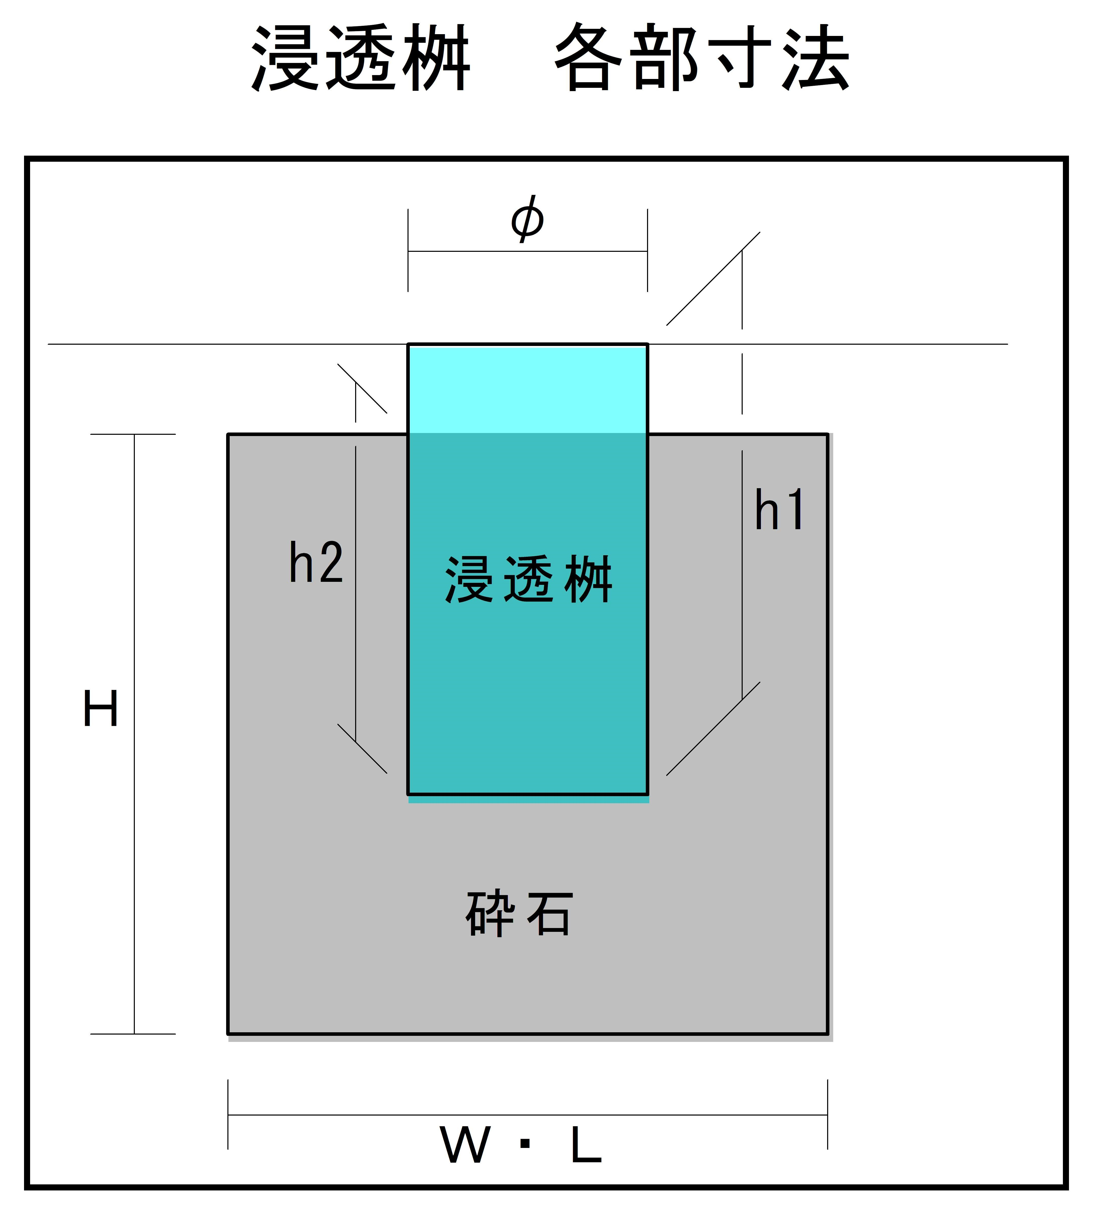

※ 計算上、桝同士を繋ぐ有孔管と浸透桝の厚みは考慮していない。

出典：公益社団法人 雨水貯留浸透技術協会、『増補改訂 雨水浸透施設技術指針[案]調査・計画編』、令和2年、p52

